상품제안서
포레스트 30수 호텔수건 200g | 상품코드: F21380

 |  |  |  |  |  |  | 02-412-0044 | www.easy1.co.kr
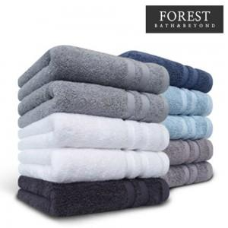

【상세/제작정보】 | 자수인쇄의 경우 글자수,크기,난이도에 따라 비용이 추가될 수 있으니 꼭! 사전에 문의 바랍니다.

【인쇄/포장옵션】 | 실크, 자수 / 포장지포장

【공급단가】 | 수량 | 100~ | 300~ | 500~ | 1,000~ | 3,000~
*VAT별도 | 단가 | 4,000원 | 3,860원 | 3,710원 | 3,570원 | 3,430원

【상품 URL】 | https://dev.easy1.co.kr:443/src/goods_detail.php?gdno=21380

